交通費明細書
記入方法については、
隣のシート
「交通費明細書 記入例」
を参照
2022年度立命館大学課外自主活動団体助成制度 交通費明細書
大会・企画名 ※「内定通知」参照 |  |  |  |  |  |  |  |  | 実施日時 | 年 月 日（ ～ 年 月 日 ）
団体の拠点キャンパス＝出発駅 |  |  | a) 衣笠（JR円町駅） ／ BKC（JR南草津駅）／ OIC（JR茨木駅）
開催・目的場所 |  |  | 日本 | 都・道・府・県 市・区・町・村 |  |  |  |  |  | 海外： 国および滞在場所
開催・目的場所最寄り駅＝到着駅 |  |  | ｂ） 駅（ＪＲ、私鉄、地下鉄など最寄駅）
基本経路 |  |  | a) 出発駅 駅 ― （ 経由駅： 駅 ― ） ― b) 到着駅 駅

No | 日程 | 本学学生氏名 ＊学外者は助成対象外 | 学生証番号 |  | 回生 | 領収書 貼付用紙 ページNO. | 領収書の番号 ※「領収書貼付用紙」に貼った領収書に番号を割り当て、その番号を記入。 | 領収書の使用経路 ※「この領収書は〇駅～〇駅」であることが分かるように、駅名を記入 |  | 金額 ＊先頭に￥マーク記入 | 片道分の料金 or 往復分の料金 | 備考
1
2
3
4
5
6
7
8
9
10
 |  |  |  |  |  |  |  | 合計金額 |  | ￥

交通費明細書 記入例
2022年度立命館大学課外自主活動団体助成制度 交通費明細書
大会・企画名 ※「内定通知」参照 |  |  | ○○大会 |  |  |  |  |  | 実施日時 | 20△△年△△ 月 △△ 日 ～ 20△△ 年 △△ 月 △△日 まで
団体の拠点キャンパス＝出発駅 |  |  | a) 衣笠（JR円町駅） ／ BKC（JR南草津駅）／ OIC（JR茨木駅）
開催・目的場所 |  |  | 日本 | 東京 都・道・府・県 △△ 市・区・町・村 |  |  |  |  |  | 海外： 国および滞在場所
開催・目的場所最寄り駅＝到着駅 |  |  | ｂ） 東京 駅（ＪＲ、私鉄、地下鉄など最寄駅）
基本経路 |  |  | a) 出発駅 円町 駅 ― （ 経由駅： 駅 ― ） ― b) 到着駅 東京 駅

No | 日程 | 本学学生氏名 ＊学外者は助成対象外 | 学生証番号 |  | 回生 | 領収書 貼付用紙 ページNO. | 領収書の番号 ※「領収書貼付用紙」に貼った領収書に番号を割り当て、その番号を記入。 | 領収書の使用経路 ※「この領収書は〇駅～〇駅」であることが分かるように、駅名を記入 |  | 金額 ＊先頭に￥マーク記入 | 片道分の料金 or 往復分の料金 | 備考
1 | 〇月〇日 | 立命 一郎 | 1100210000 |  | 3 | 1 | ① | 円町→京都→東京 |  | ¥11,640 | 片道
2 | 〇月〇日 | 立命 一郎 | 1100210000 |  | 3 | 1 | ② | 東京→京都 |  | ¥11,040 | 片道
3 | 〇月〇日 | 立命 花子 | 1100210000 |  | 3 | 1 | ③ | 京都→東京 |  | ¥11,040 | 片道
4 | 〇月〇日 | 立命 花子 | 1100210000 |  | 3 | 1 | ④ | 東京→京都 |  | ¥11,040 | 片道
5 | 〇月〇日 | 立命 次郎 | 1500190000 |  | 2 | 1 | ⑤ | 京都→東京 |  | ¥11,040 | 片道
6 | 〇月〇日 | 立命 次郎 | 1500190000 |  | 2 | 1 | ⑥ | 東京→京都 |  | ¥11,040 | 片道
 |  |  |  |  |  |  |  | 合計金額 |  | ¥66,840
見本：領収書貼付用紙の証拠に番号を振ったもの
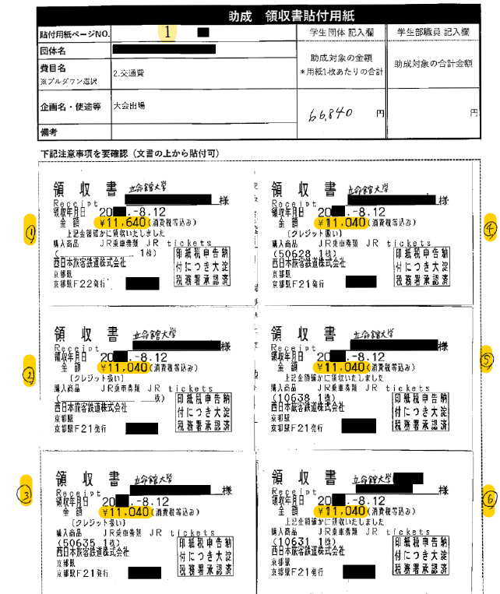

領収書を貼付用紙に貼った後、番号を記入する。
見本は領収書が6枚あるため、①～⑥まで記入。

